分冊7_発注書検索
画面定義
共通情報 |  |  | プロジェクト名 |  | 株式会社クワガタ様向け KID'S 受発注機能改修 |  |  |  |  |  |  | 作成者 | solcom
 |  |  | システム名 |  | Kuwagata Integrated Dealing System (KID'S) |  |  |  |  |  |  | 作成日付 | 2019-02-19
 |  |  | 工程名 |  | 基本設計 |  |  |  |  |  |  | バージョン | 0.6
 |  |  | ドキュメントID |  | KIDS0002 |  |  |  |  |  |  | 更新者
 |  |  | ドキュメント名 |  | 基本設計 画面設計書 |  |  |  |  |  |  | 更新日付
書誌情報 |  |  | 画面ID |  | M-02-17
 |  |  | 画面の名称 |  | 発注書検索
 |  |  | 概要 |  | 発行済みの発注書を検索する画面。

画面レイアウト

 | 画面レイアウトは変更なし。「発注NO.」→「発注書NO.」に変更
 | 帳票検索のために参照するテーブルを変更する。

 |  | 発注マスタ→発注書マスタ
 |  | 発注明細→発注書明細
新レイアウト

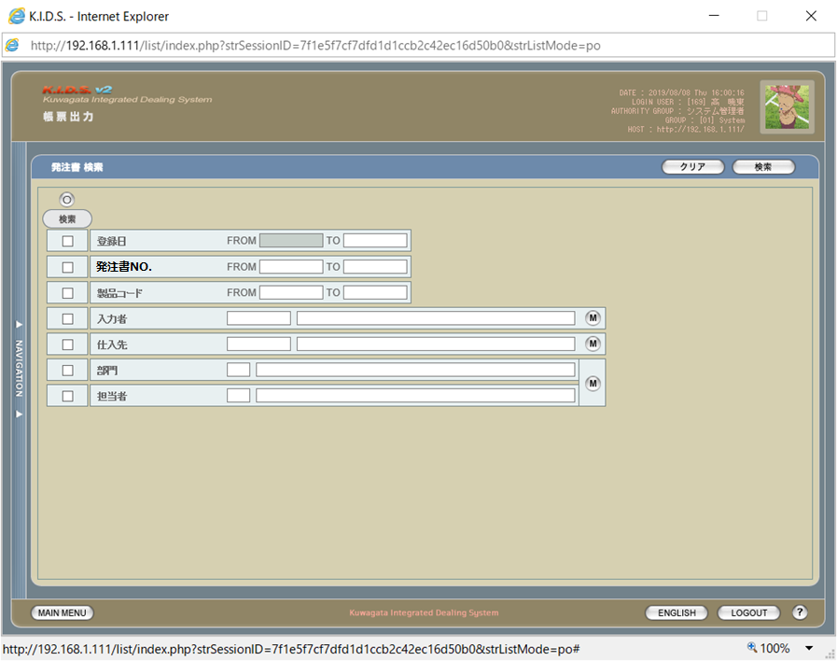

旧レイアウト

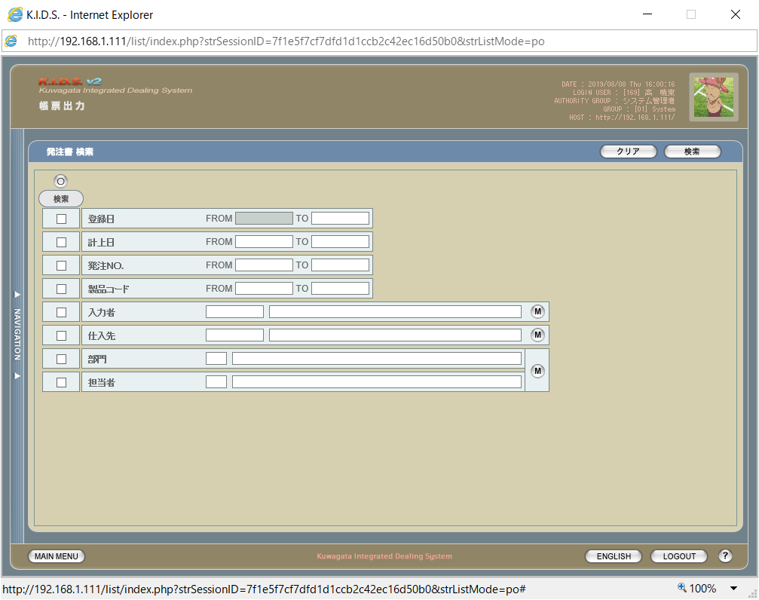

項目定義
No. | 名称 |  |  | 部品 |  | I/O | 必須 | 形式 | 桁数 | 下限 | 上限 | 初期値
1 | 発注書No.FROM |  |  | テキストボックス |  | I | △ ※2 | yymmxxxx(_rr) ※5 | 8(+3) | - | - | -
2 | 発注書No.TO |  |  | テキストボックス |  | I | △ ※2 | yymmxxxx(_rr) ※5 | 8(+3) | - | - | -

分冊7_発注書一覧
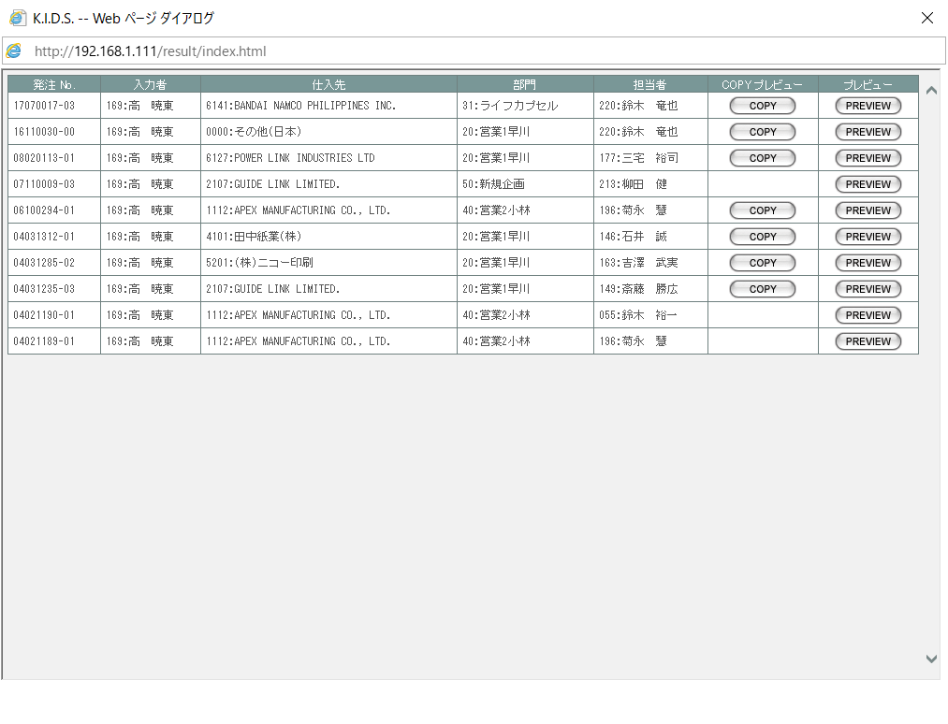
画面定義
共通情報 |  |  | プロジェクト名 | 株式会社クワガタ様向け KID'S 受発注機能改修 | 作成者 | solcom
 |  |  | システム名 | Kuwagata Integrated Dealing System (KID'S) | 作成日付 | 2019-02-19
 |  |  | 工程名 | 基本設計 | バージョン | 0.6
 |  |  | ドキュメントID | KIDS0002 | 更新者
 |  |  | ドキュメント名 | 基本設計 画面設計書 | 更新日付
書誌情報 |  |  | 画面ID | M-02-17
 |  |  | 画面の名称 | 発注書一覧
 |  |  | 概要 | 発行済みの発注書を検索した結果をする画面。

画面レイアウト

 | 画面レイアウトは変更なし。「発注NO.」→「発注書NO.」に変更
 | 帳票検索のために参照するテーブルを変更する。

 |  | 発注マスタ→発注書マスタ
 |  | （発注書NOは発注書マスタに存在）
 |  | 発注明細→発注書明細

分冊7_発注書プレビュー
画面定義
共通情報 |  |  | プロジェクト名 | 株式会社クワガタ様向け KID'S 受発注機能改修 |  | 作成者 | solcom
 |  |  | システム名 | Kuwagata Integrated Dealing System (KID'S) |  | 作成日付 | 2019-02-19
 |  |  | 工程名 | 基本設計 |  | バージョン | 0.6
 |  |  | ドキュメントID | KIDS0002 |  | 更新者
 |  |  | ドキュメント名 | 基本設計 画面設計書 |  | 更新日付
書誌情報 |  |  | 画面ID | M-02-17
 |  |  | 画面の名称 | 発注書プレビュー
 |  |  | 概要 | 発行済みの発注書の内容を表示する画面 （COPYマーク表示制御あり）

画面レイアウト

 | 帳票イメージの画面レイアウトは「発注書・DB項目対比表」を参照
 | 帳票検索のために参照するテーブルを変更する。

 |  | 発注マスタ→発注書マスタ
 |  | （発注書NOは発注書マスタに存在）
 |  | 発注明細→発注書明細
 | 5明細/ページで、同じレイアウトで改ページしたイメージを下に追加する。
 | その他振舞いは変更なし。

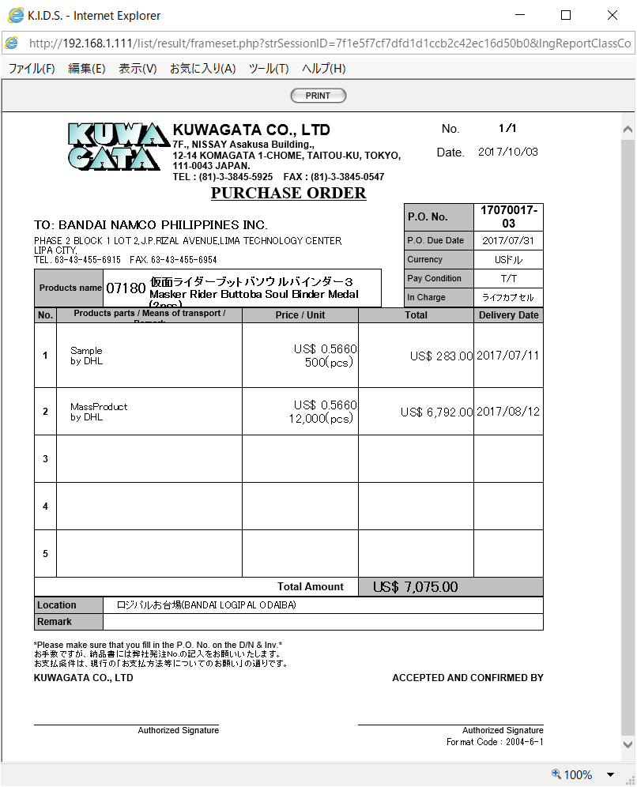

動作定義
No. | 項目 |  |  | 動作 | 処理
2 | PRINT |  |  | クリック | 既存の印刷処理に以下の修正を加える。 ・データの取得元を発注書マスタに変更する。 ・表示している発注書マスタの印刷回数を1インクリメントする。

分冊7_発注書・DB項目対比表
・発注書
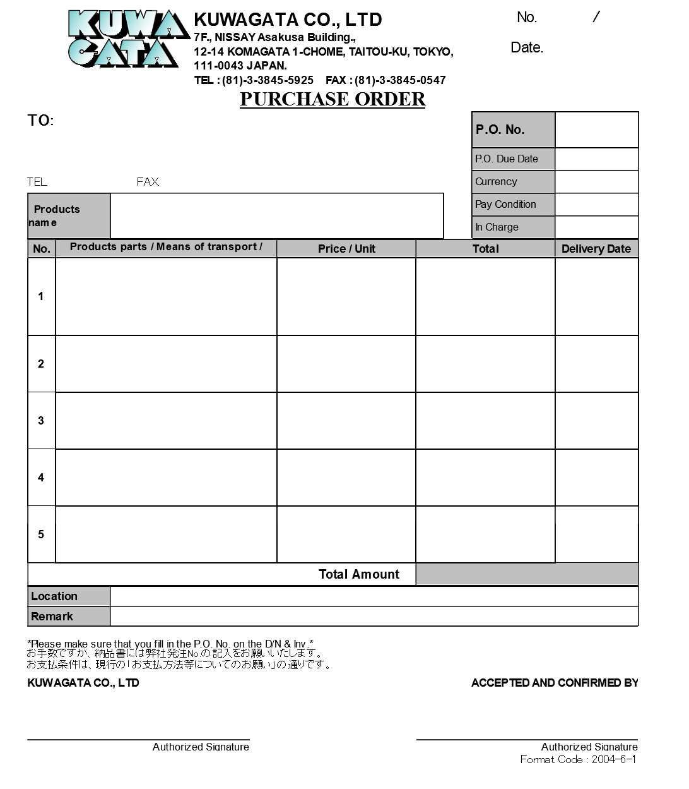
1
2

3

4
8
5
9
6
7
10

14
11
13
15
12

16
19
17
20
21
22
23
24
18

22
25
26
27

28

 | テーブル物理名 |  | m_purchaseorder
 | テーブル論理名 |  | 発注書マスタ
 | No. | 物理名 |  | 論理名 | 画面項目No.
 | 1 | lngpurchaseorderno |  | 発注書番号 | -
 | 2 | lngrevisionno |  | リビジョン番号 | -
 | 3 | strordercode |  | 発注コード | 8
 | 4 | strcustomercode |  | 仕入先コード | -

 | 5 | strcustomername |  | 仕入先名 | 4

 | 7 | strcustomercompanyaddreess |  | 仕入先住所 | 5

 | 8 | strcustomercompanytel |  | 仕入先電話番号 | 6
 | 9 | strcustomercompanyfax |  | 仕入先FAX番号 | 7
 | 10 | strproductcode |  | 製品コード | 13
 | 11 | strproductname |  | 製品名 | 14
 | 12 | strproductenglishname |  | 製品名（英語） | 15

 | 13 | dtmexpirationdate |  | 発注有効期限日 | 9
 | 14 | lngmonetaryunitcode |  | 通貨コード | -
 | 15 | strmonetaryunitname |  | 通貨単位名称 | 10

 | 16 | strmonetaryunitsign |  | 通貨単位 | 22

 | 17 | lngpayconditioncode |  | 支払条件コード | -
 | 18 | strpayconditionname |  | 支払条件名 | 11

 | 19 | lnggroupcode |  | 営業部署コード | -
 | 20 | strgroupname |  | 営業部署名 | 12
 | 21 | lngusercode |  | 開発担当者コード | -
 | 22 | strusername |  | 開発担当者名 | -
 | 23 | lngdeliveryplacecode |  | 納品場所コード | -

 | 24 | strdeliveryplacename |  | 納品場所名 | 26

 | 25 | curtotalprice |  | 合計金額 | 25
 | 26 | dtminsertdate |  | 作成日 | 3
 | 27 | lnginsertusercode |  | 入力者コード | -
 | 28 | strinsertusername |  | 入力者名 | -
 | 29 | strnote |  | 備考 | 27
 | 31 | lngprintcount |  | 印刷回数 | -

 | テーブル物理名 |  | t_purchaseorderdetail
 | テーブル論理名 |  | 発注書詳細テーブル
 | No. | 物理名 |  | 論理名 | 画面項目No.
 | 1 | lngpurchaseorderno |  | 発注書番号 | -
 | 2 | lngpurchaseorderdetailno |  | 発注書明細番号 | -
 | 3 | lngrevisionno |  | リビジョン番号 | -
 | 4 | lngstockitemcode |  | 仕入部品コード | -
 | 5 | strstockitemname |  | 仕入部品名 | 16

 | 6 | lngdeliverymethodcode |  | 運搬方法コード | -
 | 7 | strdeliverymethodname |  | 運搬方法名 | 17

 | 8 | curproductprice |  | 単価 | 19
 | 9 | lngproductquantity |  | 数量 | 20
 | 10 | lngproductunitcode |  | 製品単位コード | -
 | 11 | strproductunitname |  | 製品単位名 | 21

 | 12 | cursubtotalprice |  | 小計 | 23
 | 13 | dtmdeliverydate |  | 納品日 | 24
 | 14 | strnote |  | 明細備考 | 18
 | 15 | lngsortkey |  | 表示用ソートキー | -

分冊7_納品書検索
画面定義
共通情報 |  |  | プロジェクト名 |  | 株式会社クワガタ様向け KID'S 受発注機能改修 |  |  |  |  |  |  |  |  | 作成者 | solcom
 |  |  | システム名 |  | Kuwagata Integrated Dealing System (KID'S) |  |  |  |  |  |  |  |  | 作成日付 | 2019-02-19
 |  |  | 工程名 |  | 基本設計 |  |  |  |  |  |  |  |  | バージョン | 0.6
 |  |  | ドキュメントID |  | KIDS0002 |  |  |  |  |  |  |  |  | 更新者
 |  |  | ドキュメント名 |  | 基本設計 画面設計書 |  |  |  |  |  |  |  |  | 更新日付
書誌情報 |  |  | 画面ID |  | U-06-02
 |  |  | 画面の名称 |  | 納品書検索
 |  |  | 概要 |  | 登録された納品書を検索する画面。本画面は元画面(「メインメニュー」U-00-03)と同ウィンドウで遷移する。

画面レイアウト

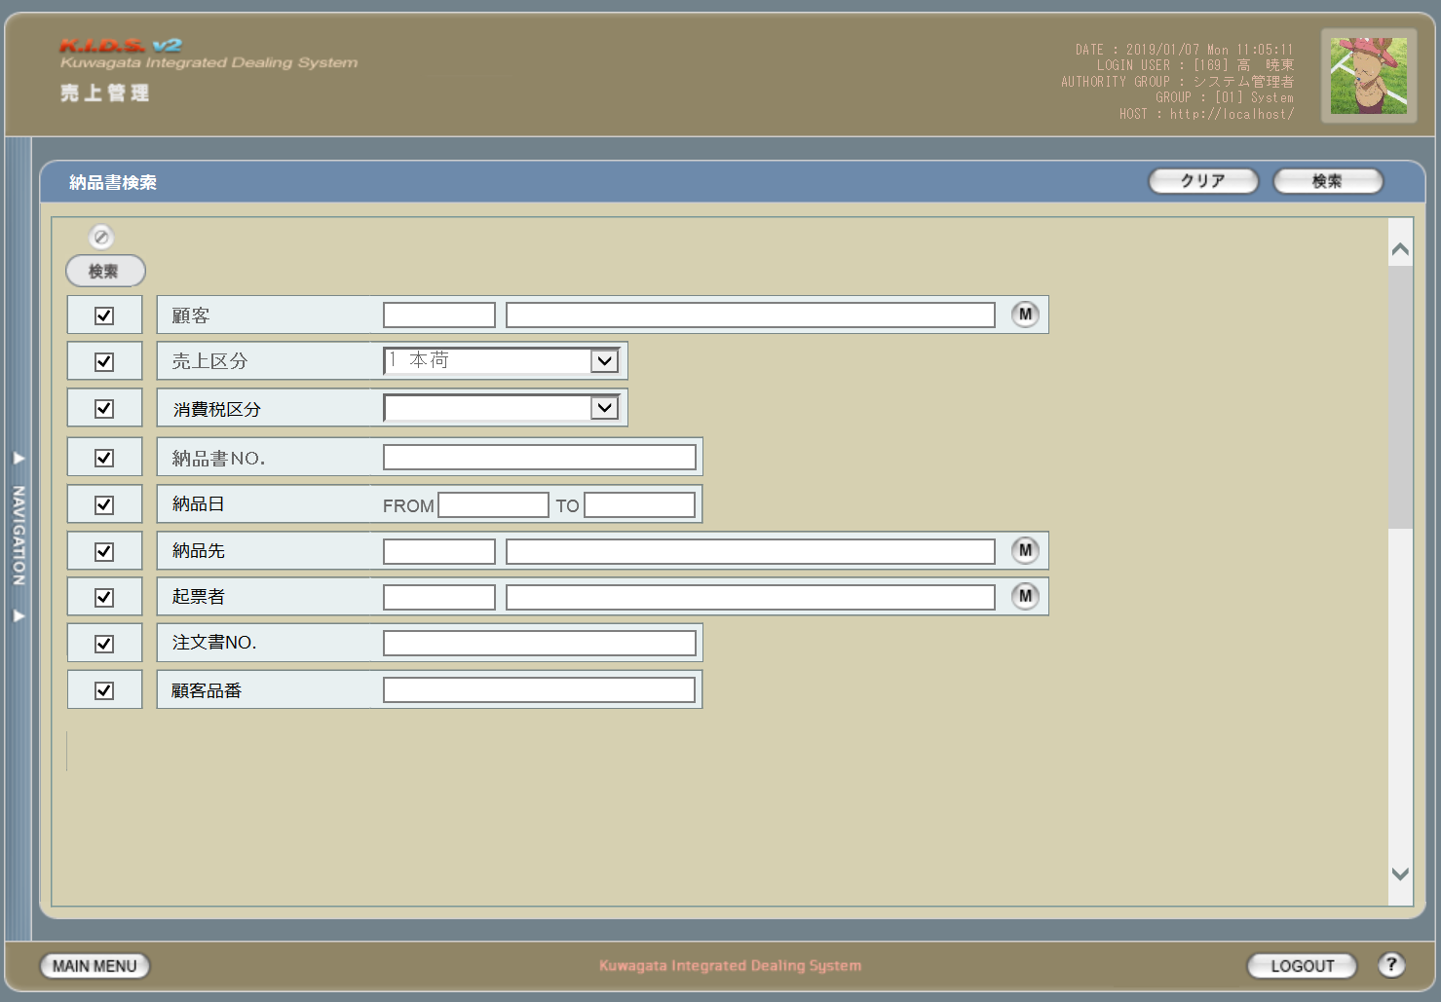

項目定義
No. | 名称 |  |  | 部品 |  |  | I/O | 必須 | 形式 |  | 桁数 | 下限 | 上限 | 初期値
1 | 検索全項目切替 |  |  | ボタン |  |  | I | -
2 | 検索条件チェック |  |  | チェックボックス |  |  | I | - |  |  |  |  |  | FALSE
3 | 顧客コード |  |  | テキストボックス |  |  | I | △ ※2 |  |  | 4
4 | 顧客名 |  |  | テキストボックス |  |  | O | △ ※2 |  |  |  |  |  | 空白
5 | 顧客ボタン |  |  | ボタン |  |  | I | - | - |  |  |  |  | 「M」
6 | 売上区分 |  |  | コンボボックス |  |  | I | △ ※2 | - |  |  |  |  | プルダウンの内容は売上区分マスタ
7 | 消費税区分 |  |  | コンボボックス |  |  | I | △ ※2 | - |  |  |  |  | プルダウンの内容は消費税区分マスタ
8 | 納品書No |  |  | テキストボックス |  |  | I | △ ※2 | 複数指定可
9 | 納品日（FROM） |  |  | テキストボックス |  |  | I | △ ※1 | 半角数字と「/」のみ yyyy/m/d yyyy/mm/d yyyy/m/dd yyyy/mm/dd 上記いずれか |  |  |  |  | 当月の初日
10 | 納品日（TO） |  |  | テキストボックス |  |  | I | △ ※1 | 半角数字と「/」のみ yyyy/m/d yyyy/mm/d yyyy/m/dd yyyy/mm/dd 上記いずれか |  |  |  |  | 当月の末日
11 | 納品先コード |  |  | テキストボックス |  |  | I | △ ※2 |  |  | 4
12 | 納品先名 |  |  | テキストボックス |  |  | O | △ ※2 |  |  |  |  |  | 空白
13 | 納品先ボタン |  |  | ボタン |  |  | I | - | - |  |  |  |  | 「M」
14 | 起票者コード |  |  | テキストボックス |  |  | I | △ ※2 |  |  | 3
15 | 起票者名 |  |  | テキストボックス |  |  | O | △ ※2 |  |  |  |  |  | 空白
16 | 起票者ボタン |  |  | ボタン |  |  | I | - | - |  |  |  |  | 「M」
17 | 注文書No |  |  | テキストボックス |  |  | I | △ ※2 | 複数指定可
18 | 顧客品番 |  |  | テキストボックス |  |  | I | △ ※2 | 複数指定可
19 | 検索ボタン |  |  | ボタン |  |  | I | - |  |  |  |  |  | 「検索」固定
20 | クリアボタン |  |  | ボタン |  |  | I | - |  |  |  |  |  | 「クリア」固定
 | ※1 | 登録日の検索条件チェックがONの場合必須。ただしFROMかTOのどちらかが入力されていればOKとする。
 | ※2 | 該当項目の検索条件チェックがONの場合必須

動作定義
No. | 項目 |  |  |  | 動作 |  |  |  |  | 処理
1 | 検索全項目切替ボタン |  |  |  | クリック |  |  |  |  | 各項目の検索チェックボックスを全てonまたはoffに切り替える。
5 | 顧客ボタン |  |  |  | クリック |  |  |  |  | 会社マスタ（顧客）検索画面を表示する。選択された値を顧客コード、顧客名に反映する。
13 | 納品先ボタン |  |  |  | クリック |  |  |  |  | 会社マスタ（納品先）検索画面を表示する。選択された値を納品先コード、納品先名に反映する。
16 | 起票者ボタン |  |  |  | クリック |  |  |  |  | ユーザーマスタ検索画面を表示する。選択された値を納起票者コード、起票者名に反映する。
19 | 検索ボタン |  |  |  | クリック |  |  |  |  | 処置定義「検索」を参照
20 | クリアボタン |  |  |  | クリック |  |  |  |  | 画面上のテキストボックスの値をすべてクリアする。

処理定義
No. | 処理名 |  |  |  |  | 処理内容
1 | 検索 |  |  |  |  | 1 | 検索チェックボックスがonになっている項目とその値を条件に、以下のデータを取得する。 ・納品書ヘッダ
 |  |  |  |  |  | 2 | 上記1で取得したデータを引数に、納品書一覧画面を別ウィンドウで表示する。

備考
1 | この画面に関連する処理には、
 | b | 想定レート導入
 | がある。
 | 処理の詳細については別紙『KID'Sシステム改修 機能設計書.xlsx』の
 | b | シート「想定レート導入」
 | を参照のこと。

分冊7_納品書一覧
画面定義
共通情報 |  | プロジェクト名 |  | 株式会社クワガタ様向け KID'S 受発注機能改修 |  |  |  |  |  |  |  | 作成者 | solcom
 |  | システム名 |  | Kuwagata Integrated Dealing System (KID'S) |  |  |  |  |  |  |  | 作成日付 | 2019-02-19
 |  | 工程名 |  | 基本設計 |  |  |  |  |  |  |  | バージョン | 0.6
 |  | ドキュメントID |  | KIDS0002 |  |  |  |  |  |  |  | 更新者
 |  | ドキュメント名 |  | 基本設計 画面設計書 |  |  |  |  |  |  |  | 更新日付
書誌情報 |  | 画面ID |  | U-06-03
 |  | 画面の名称 |  | 納品書一覧
 |  | 概要 |  | 納品書データの検索結果一覧を表示する画面。この画面は前画面(「納品書検索」U-06-02)とは別にダイアログをポップアップで表示する。

画面レイアウト

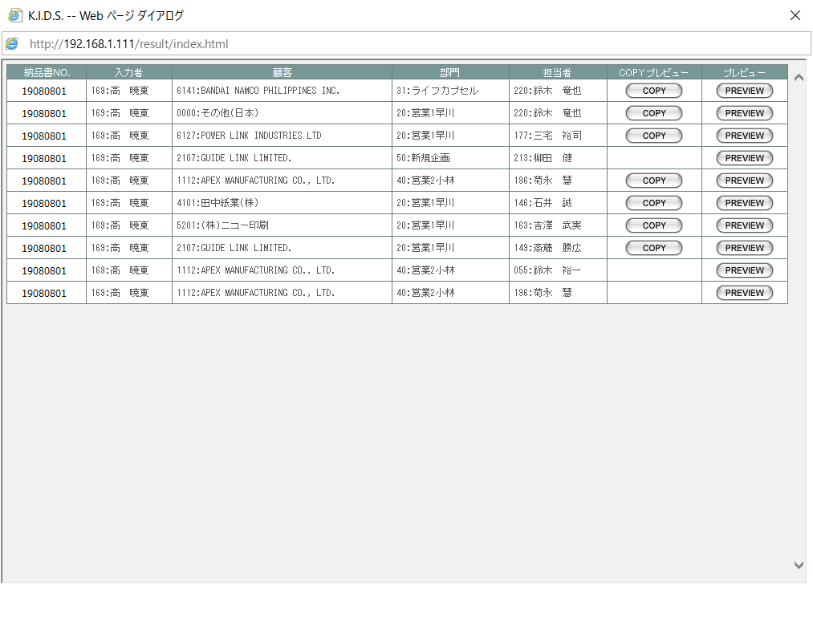

項目定義
No. | 名称 |  | 部品 |  | I/O | 必須 | 形式 |  | 桁数 | 下限 | 上限 | 初期値
1 | 納品書NO. |  | ラベル |  | O | - |  |  |  |  |  | m_slip.strslipcode
2 | 入力者 |  | ラベル |  | O | - |  |  |  |  |  | m_slip.lnginsertusercodeに紐づくm_user.struserdisplaycode + ":" + m_slip.strinsertusername
2 | 顧客 |  | ラベル |  | O | - |  |  |  |  |  | m_slip.lngcustomercodeに紐づくm_company.strcompanydisplaycode + ":" + m_slip.strcustomername
3 | 部門 |  | ラベル |  | O | - |  |  |  |  |  | m_slip.strusernameが所属している部門のグループマスタの表示用グループコード、表示用グループ名称 m_slip.strusernameが所属している部門のm_group.strgroupdisplaycode + ":" + m_group.strgroupdisplayname
4 | 担当者 |  | ラベル |  | O | - |  |  |  |  |  | m_slip.lngusercodeに紐づくm_user.struserdisplaycode +":" + m_slip.strusername
5 | COPY |  | ボタン |  | I | - |  |  |  |  |  | m_slip.lngprintcount > 0なら固定値 「COPY」
6 | PREVIEW |  | ボタン |  | I | - |  |  |  |  |  | 「PREVIEW」

動作定義
No. | 項目 |  |  | 動作 |  |  |  | 処理
1 | COPY |  |  | クリック |  |  |  | 納品書プレビュー画面をポップアップ表示する（COPYイメージ表示あり）
2 | PREVIEW |  |  | クリック |  |  |  | 納品書プレビュー画面をポップアップ表示する（COPYイメージ表示なし）

分冊7_納品書プレビュー
画面定義
共通情報 |  | プロジェクト名 |  | 株式会社クワガタ様向け KID'S 受発注機能改修 |  |  |  |  |  |  |  |  | 作成者 | solcom
 |  | システム名 |  | Kuwagata Integrated Dealing System (KID'S) |  |  |  |  |  |  |  |  | 作成日付 | 2019-02-19
 |  | 工程名 |  | 基本設計 |  |  |  |  |  |  |  |  | バージョン | 0.6
 |  | ドキュメントID |  | KIDS0002 |  |  |  |  |  |  |  |  | 更新者
 |  | ドキュメント名 |  | 基本設計 画面設計書 |  |  |  |  |  |  |  |  | 更新日付
書誌情報 |  | 画面ID |  | U-06-11
 |  | 画面の名称 |  | 納品書プレビュー
 |  | 概要 |  | 納品書の帳票イメージを表示する。 帳票イメージは、専用帳票（最大6行）、市販帳票（最大7行）、DEBIT NOTE（最大6行）のいずれかを顧客に応じて適用する。 明細数が帳票の最大行数を超える場合、行追加ではなく次ページとして超過分を出力する。

画面レイアウト

(1)専用帳票の場合

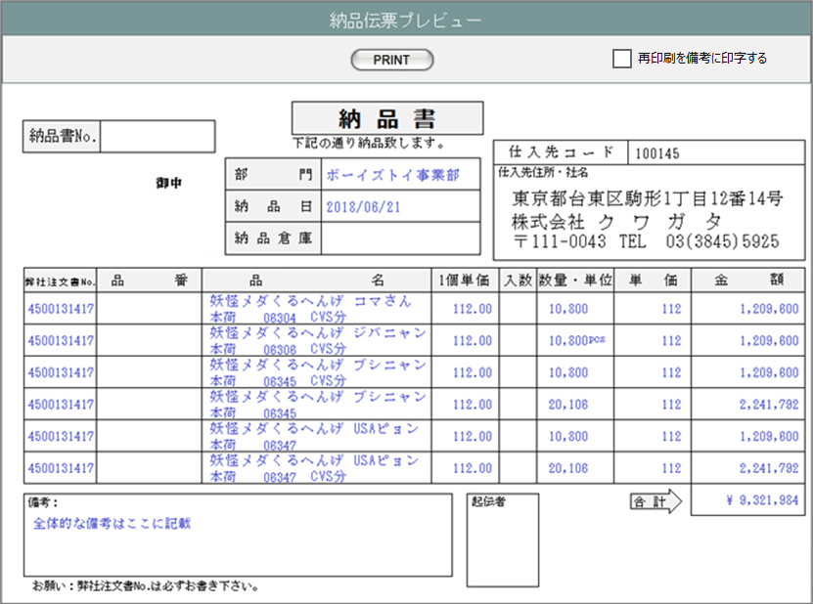
㉞
㉟

①
㉑
㉒
②
㉓
③
㉔
㉕

⑤
④
⑤
⑥
⑦
⑧
⑨
⑩
⑪
⑫
⑬
⑭

㉚
⑮
⑯
⑰
⑲
⑱
⑳

(2)市販帳票の場合

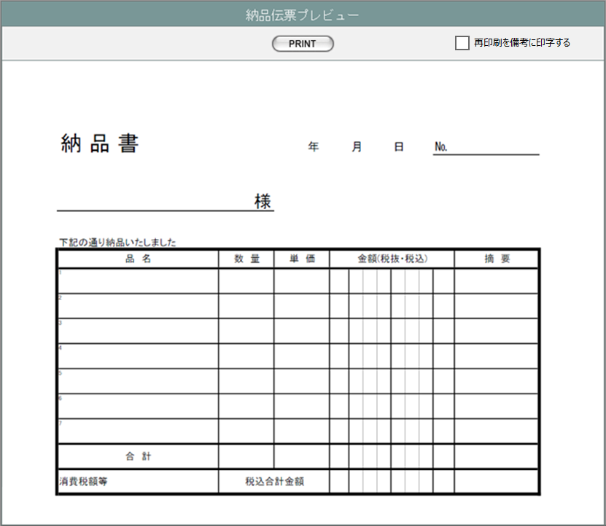
㉞
㉟

②
⑳
⑲

①
㉒
㉓
㉕
㉔

⑤
⑪
⑫
⑬
⑭
⑧
⑥
⑦
⑧
⑱

⑮

㉚

(3)DEBIT NOTEの場合

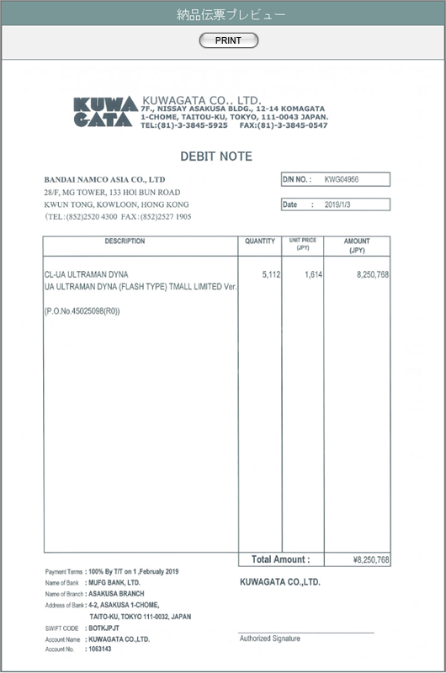
 |  |  |  |  |  |  |  |  | ※DEBIT NOTEには、再印刷を備考には出力しない

①
⑳
㉖
㉗
㉘
②

㉙
⑪
⑫
⑬
⑭
④
⑥
⑧

㉛
㉜
⑮

㉝

項目定義
No. | 名称 |  | 部品 |  | I/O | 必須 | 形式 |  |  | 桁数 | 下限 | 上限 | 初期値
1 | 顧客名 |  |  |  | O |  |  |  |  |  |  |  | 納品書マスタの同項目
2 | 納品日 |  |  |  | O |  |  |  |  |  |  |  | 納品書マスタの同項目
3 | 納品場所名 |  |  |  | O |  |  |  |  |  |  |  | 納品書マスタの同項目
4 | 顧客受注番号 |  |  |  | O |  |  |  |  |  |  |  | 納品書明細の同項目
5 | 製品名 |  |  |  | O |  |  |  |  |  |  |  | 納品書明細の同項目
6 | 売上区分名 |  |  |  | O |  |  |  |  |  |  |  | 納品書明細の同項目
7 | 製品コード |  |  |  | O |  |  |  |  |  |  |  | 納品書明細の同項目
8 | 明細備考 |  |  |  | O |  |  |  |  |  |  |  | 納品書明細の同項目
9 | 1個単価 |  |  |  | O |  |  |  |  |  |  |  | 納品書明細の単価
10 | 入数 |  |  |  | O |  |  |  |  |  |  |  | 空白
11 | 数量 |  |  |  | O |  |  |  |  |  |  |  | 納品書明細の同項目
12 | 単位 |  |  |  | O |  |  |  |  |  |  |  | 納品書明細の同項目
13 | 単価 |  |  |  | O |  |  |  |  |  |  |  | 納品書明細の同項目
14 | 小計 |  |  |  | O |  |  |  |  |  |  |  | 納品書明細の同項目
15 | 合計金額 |  |  |  | O |  |  |  |  |  |  |  | 納品書マスタの同項目
16 | 備考 |  |  |  | O |  |  |  |  |  |  |  | 納品書マスタの同項目
17 | 課税区分 |  |  |  | O |  |  |  |  |  |  |  | 納品書マスタの同項目
18 | 売上番号 |  |  |  | O |  |  |  |  |  |  |  | 納品書マスタの同項目
19 | 入力者名 |  |  |  | O |  |  |  |  |  |  |  | 納品書マスタの同項目
20 | 納品伝票コード |  |  |  | O |  |  |  |  |  |  |  | 納品書マスタの同項目
21 | 仕入先コード |  |  |  | O |  |  |  |  |  |  |  | 納品書マスタ.顧客コードに紐づく仕入先コードマスタ.仕入先コード
22 | 仕入先住所 |  |  |  | O |  |  |  |  |  |  |  | 本社の会社マスタの住所
23 | 仕入先社名 |  |  |  | O |  |  |  |  |  |  |  | 本社の会社マスタの住所1～3
24 | 仕入先電話番号 |  |  |  | O |  |  |  |  |  |  |  | 本社の会社マスタの電話番号1～2
25 | 仕入先FAX番号 |  |  |  | O |  |  |  |  |  |  |  | 本社の会社マスタのFAX番号1～2
26 | 顧客住所 |  |  |  | O |  |  |  |  |  |  |  | 納品書マスタの顧客コードに紐づく会社マスタの住所4～1
27 | 顧客電話番号 |  |  |  | O |  |  |  |  |  |  |  | 納品書マスタの顧客コードに紐づく会社マスタの電話番号1～2
28 | 顧客FAX番号 |  |  |  | O |  |  |  |  |  |  |  | 納品書マスタの顧客コードに紐づく会社マスタのFAX番号1～2
29 | 製品名（英語） |  |  |  | O |  |  |  |  |  |  |  | 納品書明細の同項目
30 | 再印刷 |  |  |  | O |  |  |  |  |  |  |  | 「再印刷」固定
31 | 支払方法 （"by"と"on"の間。それ以外は固定） |  |  |  | O |  |  |  |  |  |  |  | 納品書マスタの支払方法コードに紐づく支払方法マスタ.支払方法名
32 | 支払期限 |  |  |  | O |  |  |  |  |  |  |  | 納品書マスタの同項目
33 | 支払先情報 |  |  |  | O |  |  |  |  |  |  |  | テンプレートファイルに設定 支払方法が「相殺」の場合は値をクリアする。
34 | PRINT |  | ボタン |  | I | - |  |  |  |  |  |  | 「PRINT」固定
35 | 再印刷を備考に印字する |  | チェックボックス |  | I | - |  |  |  |  |  |  | FALSE

動作定義
No. | 項目 |  |  | 動作 |  |  |  | 処理
2 | PRINT |  |  | クリック |  |  |  | 1.対応している帳票のエクセルテンプレートを開き、 表示しているデータをテンプレートにセットする。 2.「再印刷を備考に印字する」がtrueの場合は、㉚をセットする。 3.COPYボタンから表示された場合は、COPYイメージを最前面に重ねる 4.帳票種別ごとに以下の処理を行う。 （DEBIT NOTEの場合） エクセルの印刷処理を実行する。 （DEBIT NOTE以外の場合） ブラウザ標準のエクセルのファイルダウンロード処理を行う。 5.表示している納品書マスタの印刷回数を1インクリメントする。

分冊7_請求書検索
画面定義
共通情報 |  |  | プロジェクト名 |  | 株式会社クワガタ様向け KID'S 受発注機能改修 |  |  |  |  |  |  |  |  | 作成者 | solcom
 |  |  | システム名 |  | Kuwagata Integrated Dealing System (KID'S) |  |  |  |  |  |  |  |  | 作成日付 | 2019-02-19
 |  |  | 工程名 |  | 基本設計 |  |  |  |  |  |  |  |  | バージョン | 0.6
 |  |  | ドキュメントID |  | KIDS0002 |  |  |  |  |  |  |  |  | 更新者
 |  |  | ドキュメント名 |  | 基本設計 画面設計書 |  |  |  |  |  |  |  |  | 更新日付
書誌情報 |  |  | 画面ID |  | U-08-02
 |  |  | 画面の名称 |  | 請求書検索
 |  |  | 概要 |  | 登録された請求書を検索する画面。

画面レイアウト

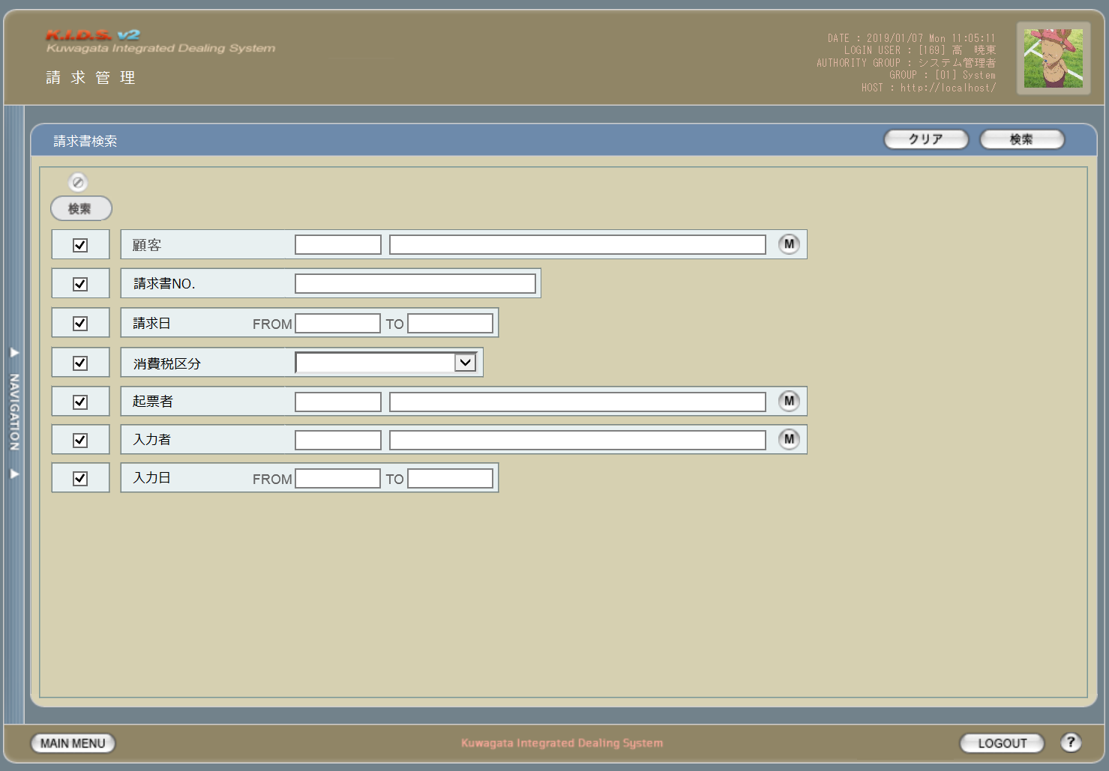

項目定義
No. | 名称 |  |  | 部品 |  |  | I/O | 必須 | 形式 |  | 桁数 | 下限 | 上限 | 初期値
1 | 検索全項目切替 |  |  | ボタン |  |  | I | -
1 | 検索チェック |  |  | チェックボックス |  |  | I | ×
2 | 顧客コード |  |  | テキストボックス |  |  | I | △ ※2
3 | 顧客名 |  |  | テキストボックス |  |  | O | △ ※2 |  |  |  |  |  | 空白
4 | 顧客ボタン |  |  | ボタン |  |  | I | × | -
5 | 請求書No |  |  | テキストボックス |  |  | I | △ ※2 | 複数指定可
6 | 請求日（FROM） |  |  | テキストボックス |  |  | I | △ ※1 | 半角数字と「/」のみ yyyy/m/d yyyy/mm/d yyyy/m/dd yyyy/mm/dd 上記いずれか |  |  |  |  | 当月の初日
7 | 請求日（TO） |  |  | テキストボックス |  |  | I | △ ※1 | 半角数字と「/」のみ yyyy/m/d yyyy/mm/d yyyy/m/dd yyyy/mm/dd 上記いずれか |  |  |  |  | 当月の末日
8 | 消費税区分 |  |  | コンボボックス |  |  | I | △ ※2 | - |  |  |  |  | プルダウン内容は消費税区分マスタ
9 | 起票者コード |  |  | テキストボックス |  |  | I | △ ※2
10 | 起票者名 |  |  | テキストボックス |  |  | O | △ ※2 |  |  |  |  |  | 空白
11 | 起票者ボタン |  |  | ボタン |  |  | I | × | -
12 | 入力者コード |  |  | テキストボックス |  |  | I | △ ※2
13 | 入力者名 |  |  | テキストボックス |  |  | O | △ ※2 |  |  |  |  |  | 空白
14 | 入力者ボタン |  |  | ボタン |  |  | I | × | -
15 | 入力日（FROM） |  |  | テキストボックス |  |  | I | △ ※1 | 半角数字と「/」のみ yyyy/m/d yyyy/mm/d yyyy/m/dd yyyy/mm/dd 上記いずれか
16 | 入力日（TO） |  |  | テキストボックス |  |  | I | △ ※1 | 半角数字と「/」のみ yyyy/m/d yyyy/mm/d yyyy/m/dd yyyy/mm/dd 上記いずれか
17 | 検索ボタン |  |  | ボタン |  |  | I | × |  |  |  |  |  | 「検索」固定
18 | クリアボタン |  |  | ボタン |  |  | I | × |  |  |  |  |  | 「クリア」固定
19 | 納品先コード |  |  | テキストボックス |  |  | I | △ ※2
20 | 納品先名 |  |  | テキストボックス |  |  | O | △ ※2 |  |  |  |  |  | 空白
21 | 納品先ボタン |  |  | ボタン |  |  | I | × | -
 | ※1 | 登録日の検索条件チェックがONの場合必須。ただしFROMかTOのどちらかが入力されていればOKとする。
 | ※2 | 該当項目の検索条件チェックがONの場合必須

動作定義
No. | 項目 |  |  |  | 動作 |  |  |  |  | 処理
1 | 検索全項目切替 |  |  |  | クリック |  |  |  |  | 各項目の検索チェックボックスを全てonまたはoffに切り替える。
4 | 顧客ボタン |  |  |  | クリック |  |  |  |  | 会社マスタ（顧客）検索画面を表示する。選択された値を顧客コード、顧客名に反映する。
11 | 起票者ボタン |  |  |  | クリック |  |  |  |  | ユーザーマスタ検索画面を表示する。選択された値を起票者コード、起票者名に反映する。
14 | 入力者ボタン |  |  |  | クリック |  |  |  |  | ユーザーマスタ検索画面を表示する。選択された値を入力者コード、入力者名に反映する。
17 | 検索ボタン |  |  |  | クリック |  |  |  |  | 処置定義「検索」を参照
18 | クリアボタン |  |  |  | クリック |  |  |  |  | 画面上のテキストボックスの値をすべてクリアする。
19 | 納品先ボタン |  |  |  | クリック |  |  |  |  | 会社マスタ（納品場所）検索画面を表示する。選択された値を納品先コード、納品先名に反映する。

処理定義
No. | 処理名 |  |  |  |  | 処理内容
1 | 検索 |  |  |  |  | 1 | 検索チェックボックスがonになっている項目とその値を条件に、以下のデータを取得する。 ・請求書ヘッダ ・請求書ヘッダに紐づく請求書明細
 |  |  |  |  |  | 2 | 上記1で取得したデータを引数に、請求書一覧画面を別ウィンドウで表示する。

分冊7_請求書一覧
画面定義
共通情報 |  | プロジェクト名 |  | 株式会社クワガタ様向け KID'S 受発注機能改修 |  |  |  |  |  |  |  | 作成者 | solcom
 |  | システム名 |  | Kuwagata Integrated Dealing System (KID'S) |  |  |  |  |  |  |  | 作成日付 | 2019-02-19
 |  | 工程名 |  | 基本設計 |  |  |  |  |  |  |  | バージョン | 0.6
 |  | ドキュメントID |  | KIDS0002 |  |  |  |  |  |  |  | 更新者
 |  | ドキュメント名 |  | 基本設計 画面設計書 |  |  |  |  |  |  |  | 更新日付
書誌情報 |  | 画面ID |  | U-08-03
 |  | 画面の名称 |  | 請求書一覧
 |  | 概要 |  | 請求書データの検索結果一覧を表示する画面。この画面は前画面(「請求書検索」U-08-02)とは別にダイアログをポップアップで表示する。

画面レイアウト

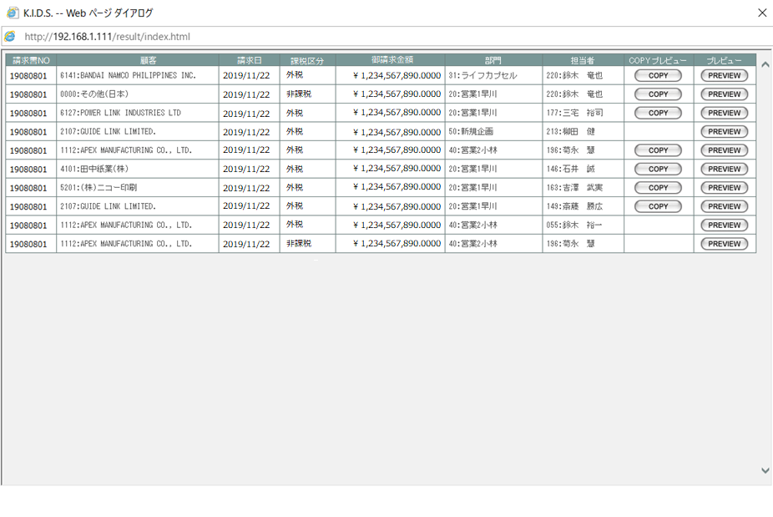

項目定義
No. | 名称 |  | 部品 |  | I/O | 必須 | 形式 |  | 桁数 | 下限 | 上限 | 初期値
1 | 請求書NO. |  | ラベル |  | O | - |  |  |  |  |  | 請求書マスタ.請求書コード＋リビジョン番号 m_invoice.strinvoicecode + "-" + lngrevisionno
2 | 顧客 |  | ラベル |  | O | - |  |  |  |  |  | 請求書マスタ.顧客コード+顧客名 m_invoice.lngcustomercodeに紐づくm_company.strcompanydisplaycode + ":" + m_company.strcompanydisplayname
3 | 請求日 |  | ラベル |  | O | - |  |  |  |  |  | 請求書マスタ.請求日 m_invoice.dtminvoicedate
4 | 課税区分 |  | ラベル |  | O | - |  |  |  |  |  | 請求書マスタ.課税区分名 m_invoice.strtaxclassname
5 | 御請求金額 |  | ラベル |  | O | - |  |  |  |  |  | 請求書マスタ.御請求金額 m_invoice.curthismonthamount
6 | 部門 |  | ラベル |  | O | - |  |  |  |  |  | 請求書マスタ.担当者コードが所属している部門のグループマスタ.表示用グループコード,表示用グループ名称 m_invoice.lngusercodeに紐づくm_group.strgroupdisplaycode + ":" + m_group.strgroupdisplayname
7 | 担当者 |  | ラベル |  | O | - |  |  |  |  |  | 請求書マスタ.担当者コードに紐づくユーザーマスタ.表示用ユーザーコード、表示用ユーザー名称 m_invoice.lngusercodeに紐づくm_user.struserdisplaycode + ":" + m_invoice.strusername
8 | COPY |  | ボタン |  | I | - |  |  |  |  |  | m_invoice.lngprintcount > 0なら固定値 「COPY」
9 | PREVIEW |  | ボタン |  | I | - |  |  |  |  |  | 「PREVIEW」

動作定義
No. | 項目 |  |  | 動作 |  |  |  | 処理
1 | COPY |  |  | クリック |  |  |  | 請求書プレビュー画面をポップアップ表示する（COPYイメージ表示あり）
2 | PREVIEW |  |  | クリック |  |  |  | 請求書プレビュー画面をポップアップ表示する（COPYイメージ表示なし）

分冊7_請求書プレビュー
画面定義
共通情報 |  | プロジェクト名 |  | 株式会社クワガタ様向け KID'S 受発注機能改修 |  |  |  |  |  |  |  | 作成者 | solcom
 |  | システム名 |  | Kuwagata Integrated Dealing System (KID'S) |  |  |  |  |  |  |  | 作成日付 | 2019-02-19
 |  | 工程名 |  | 基本設計 |  |  |  |  |  |  |  | バージョン | 0.6
 |  | ドキュメントID |  | KIDS0002 |  |  |  |  |  |  |  | 更新者
 |  | ドキュメント名 |  | 基本設計 画面設計書 |  |  |  |  |  |  |  | 更新日付
書誌情報 |  | 画面ID |  | U-06-11
 |  | 画面の名称 |  | 請求書プレビュー
 |  | 概要 |  | 請求書登録時の帳票イメージを表示し、請求書登録の最終確認を行う。 この画面は請求書登録画面または請求書修正画面から別ウィンドウで表示される。

画面レイアウト

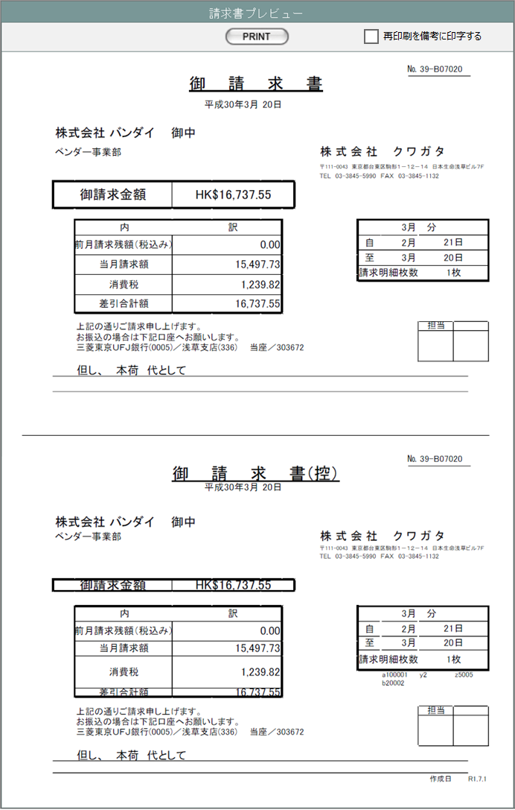
㉑
㉒

①

②

③
④

⑤

⑩
⑪
⑥
⑫
⑦
⑬
㉔
⑧
⑨

⑮
㉓
⑭
⑳

①
②

③
④

⑤

⑩
⑥
⑪
⑦
⑫
⑬
㉔
⑧
⑨
⑰
⑱
⑯
⑮
㉓
⑭
⑳
⑲

項目定義
No. | 名称 |  | 部品 |  | I/O | 必須 | 形式 |  | 桁数 | 下限 | 上限 | 初期値
1 | 請求書番号 |  | ラベル |  | O | - |  |  |  |  |  | 請求書マスタ.請求書コード
2 | 請求日 |  | ラベル |  | O | - |  |  |  |  |  | 請求書マスタ.請求日
3 | 顧客社名 |  | ラベル |  | O | - |  |  |  |  |  | 請求書マスタ.顧客社名
4 | 顧客名 |  | ラベル |  | O | - |  |  |  |  |  | 請求書マスタ.顧客名
5 | 御請求金額 |  | ラベル |  | O | - |  |  |  |  |  | 請求書マスタ.通貨単位と差引合計額を連結した文字列
6 | 前月請求残額 |  | ラベル |  | O | - |  |  |  |  |  | 請求書マスタ.前月請求残額
7 | 当月請求額 |  | ラベル |  | O | - |  |  |  |  |  | 請求書マスタ.御請求金額
8 | 消費税1 |  | ラベル |  | O | - |  |  |  |  |  | 請求書マスタ.消費税額
9 | 差引合計額 |  | ラベル |  | O | - |  |  |  |  |  | 前月請求残額+御請求金額+消費税
10 | 請求月 |  | ラベル |  | O | - |  |  |  |  |  | 請求書マスタ.請求日の月
11 | 自 |  | ラベル |  | O | - |  |  |  |  |  | 請求書マスタ.請求期間（FROM)
12 | 至 |  | ラベル |  | O | - |  |  |  |  |  | 請求書マスタ.請求期間（TO)
13 | 請求明細枚数 |  | ラベル |  | O | - |  |  |  |  |  | 請求書マスタ.請求明細全枚数
14 | 備考 |  | ラベル |  | O | - |  |  |  |  |  | 請求書マスタ.備考
15 | 担当 |  | ラベル |  | O | - |  |  |  |  |  | 請求書マスタ.担当者名
16 | 納品伝票番号1 |  | ラベル |  | O | - |  |  |  |  |  | 請求書明細.納品書番号、納品書リビジョン番号に紐づく納品伝票マスタ.納品伝票コード（1～7件目）
17 | 納品伝票番号2 |  | ラベル |  | O | - |  |  |  |  |  | 請求書明細.納品書番号、納品書リビジョン番号に紐づく納品伝票マスタ.納品伝票コード（8～11件目）
18 | 納品伝票番号3 |  | ラベル |  | O | - |  |  |  |  |  | 請求書明細.納品書番号、納品書リビジョン番号に紐づく納品伝票マスタ.納品伝票コード（12～15件目）
19 | 作成日 |  | ラベル |  | O | - |  |  |  |  |  | 請求書マスタ.作成日
20 | 再印刷 |  | ラベル |  | O | - |  |  |  |  |  | 「再印刷」固定
21 | PRINT |  | ボタン |  | I | - |  |  |  |  |  | 「PRINT」固定
22 | 再印刷を備考に印字する |  | チェックボックス |  | I | - |  |  |  |  |  | FALSE
23 | 但し |  | ラベル |  | O | - |  |  |  |  |  | m_invoice.description
24 | 消費税率1 |  | ラベル |  | O | - |  |  |  |  |  | 請求書マスタ.消費税率1

動作定義
No. | 項目 |  |  | 動作 |  |  |  | 処理
2 | PRINT |  |  | クリック |  |  |  | 対応している帳票のエクセルテンプレートを開き、 表示しているデータをテンプレートにセットする。 エクセルの印刷処理を実行する。 「再印刷を備考に印字する」がtrueの場合は、⑳をセットする。 （COPYボタンから表示された場合は、COPYイメージを最前面に重ねる） 表示している納品書マスタの印刷回数を1インクリメントする。

